B型电机接地高压噪音测试
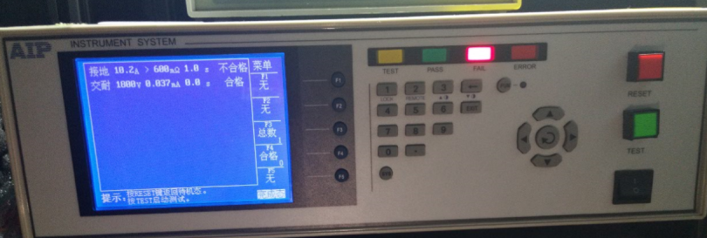 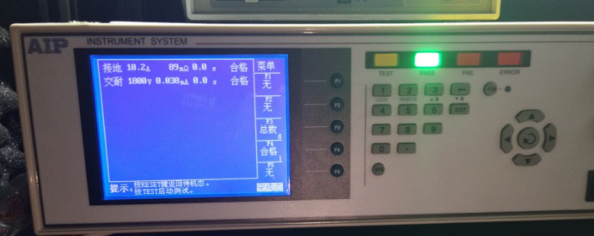
1.电机放入治具
2.接线
将电源线各引线接入到琴键夹中
棕
蓝
黑
黄绿
黑
白
红
绿
230V/220V接线
120V/110V接线
3.低压测试电机吸合
开关打到低压测试吸合，在打正反转，若点击不转，长按行程头按钮，测试电机是否正常吸合转动，正反转各测试3次，正常吸合OK,否则NG
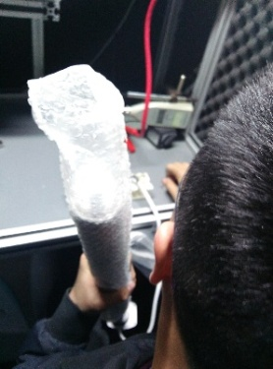
开关打到高压，电机减速端靠近耳朵处听无杂音，正反转都要检查
4.检查杂音
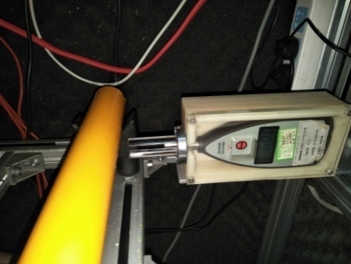
5.测试噪音
★电机不能反转
5cm
分贝仪距离电机减速端5CM处，分贝仪对准电机减速中间位置测噪音值，正反转各测1次
★测试时，噪音房窗户必须关闭
DOOYA 作业指导书JS-9-1.272 C/01
适用类型：B型电机 | 制程站别：接地、高压、噪音测试 | 人数：1 | 标准工时： | 日期：2018/1/18
作业步骤：

6.删行程
开关打到正转，电机运行到上行程点后开关连打5次“上、停”，然后立刻将开关打到反转（0.5S内），电机运行到下行程点后开关连打5次“下、停”,电机后退半圈，表明恢复出厂成功
★电机出厂之前必须100%恢复出厂设置，此操作可以在产线完成，也可以在包装完成
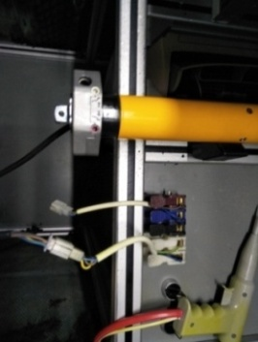
7.接入引线
将蓝（白）、黑（红）、棕（黑）、白（灰）线接到左边琴键夹，将黄绿线（绿）接到右边琴键夹
放大
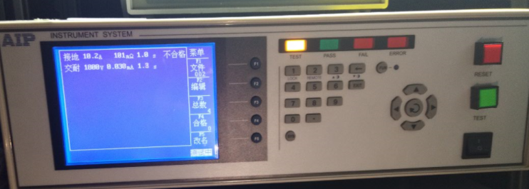
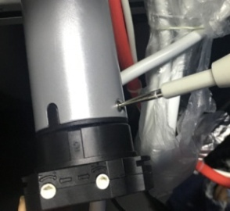
高压接地测试枪头部金属部分触碰触接地螺丝，然后按下测试枪按钮，测试枪指示灯亮，开始测试
8.高压、接地测试
测试中，“TEST”黄色指示灯亮

测试结束，测试合格时，“PASS”绿色指示灯亮
测试结束，测试不合格时，“FAIL”红色指示灯亮，并伴有警报声音
★测试不合格时设备红色指示灯亮，并伴有警报声音，按下“RESET”键重置设备
RESET键

